個別現品票画面
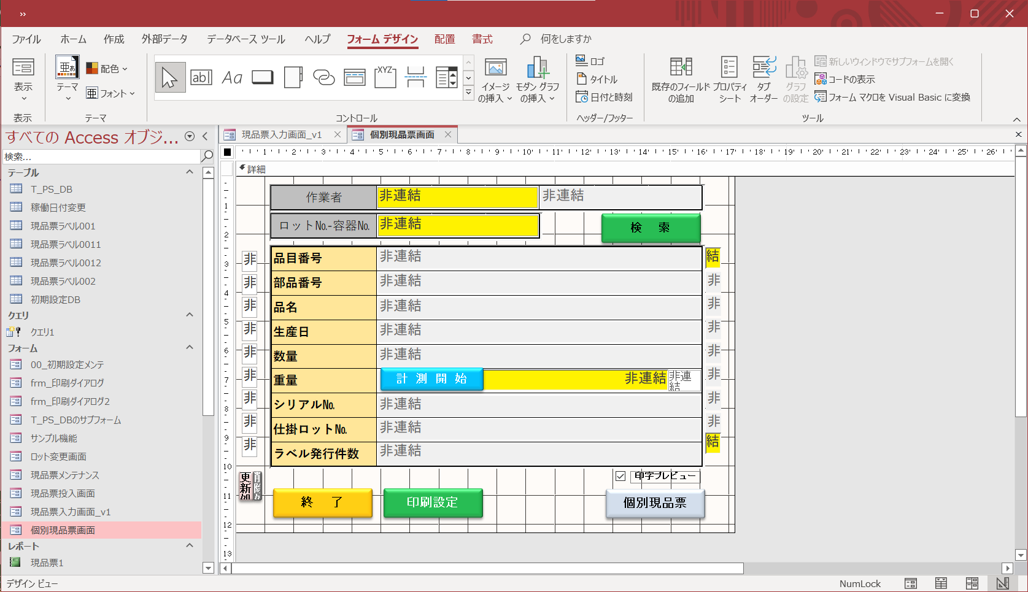
レコードソース
フィルター
並び替え
標 題
説 明

№ | 項目名（テキストボックス） | 書式 | 定型入力 | 入力規則
 | コントロールソース |  | 規定値 | 説明（ステータスバーテキスト）
1 | G_WEIGHT | テキスト |  | 初期化してから値代入

2 | G_UNIT | テキスト |  | 初期化してから値代入

№ | 項目名（ボタン） | クリック時
 | 標 題 | 説 明
1 | コマンド54 | イベントプロシージャ
 | 計 測 開 始

